Sheet1
n | Xi | Yi | Ln Yi | Xi^2 | Xi*Yi
5 | 1.0000 | 0.5000 | -0.6931 | 1.0000 | -0.6931 |  | a1 | x prom | y prom | a0
 | 2.0000 | 1.7000 | 0.5306 | 4.0000 | 1.0613 |  | 0.6853 | 3.0000 | 0.9860 | -1.0698
 | 3.0000 | 3.4000 | 1.2238 | 9.0000 | 3.6713
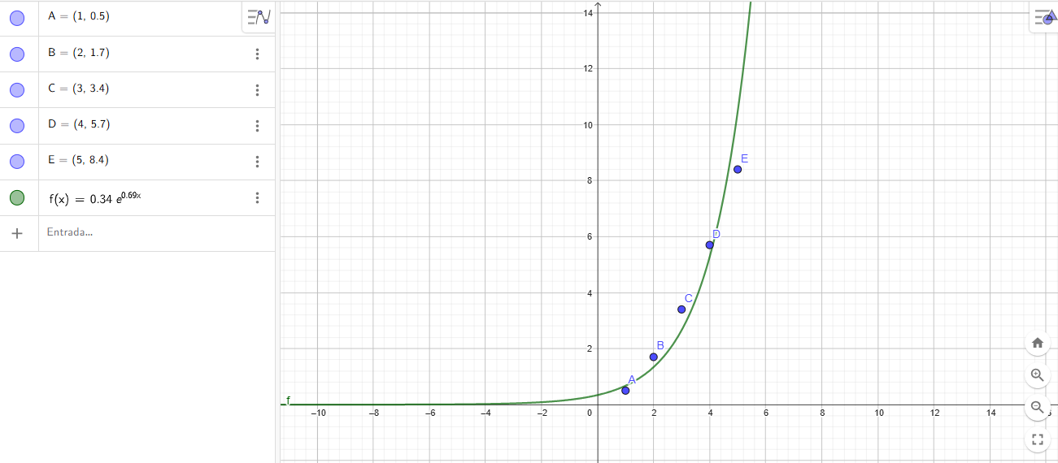
 | 4.0000 | 5.7000 | 1.7405 | 16.0000 | 6.9619
 | 5.0000 | 8.4000 | 2.1282 | 25.0000 | 10.6412 |  | A | 0.3431
 |  |  |  |  |  |  | B | 0.6853
 | 15.0000 | 19.7000 | 4.9300 | 55.0000 | 21.6425
 |  |  |  |  |  |  | Y=Ae^{Bx}

Usamos al Ln Yi como Yi en las fórmulas
 |  |  |  |  |  | Y=0,340*e^(0,6853x)

